Übersichtskarte Los 3
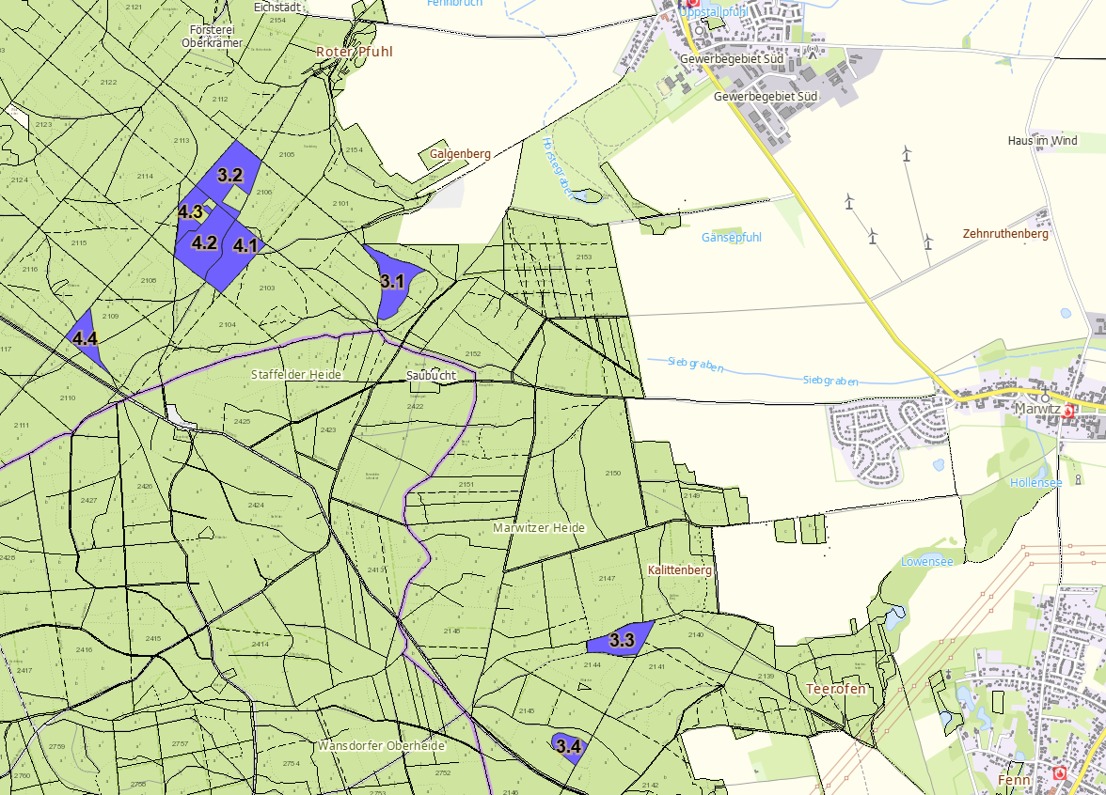
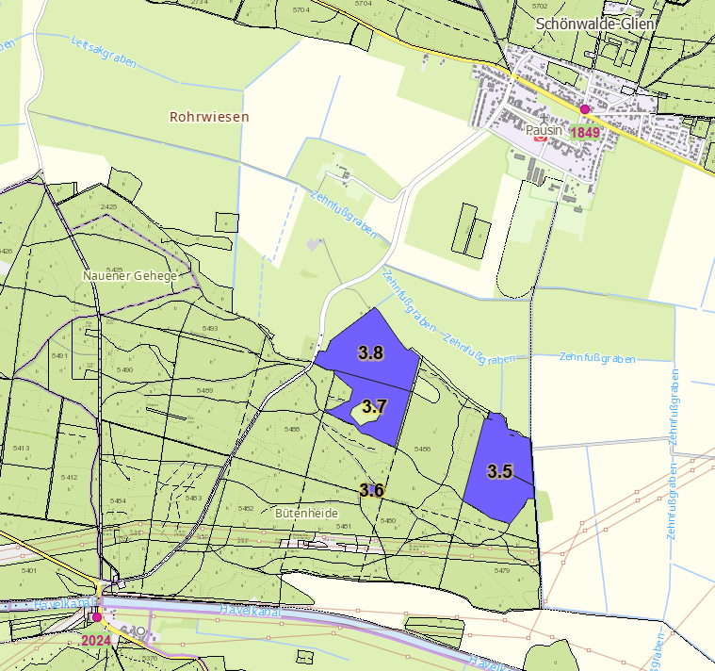
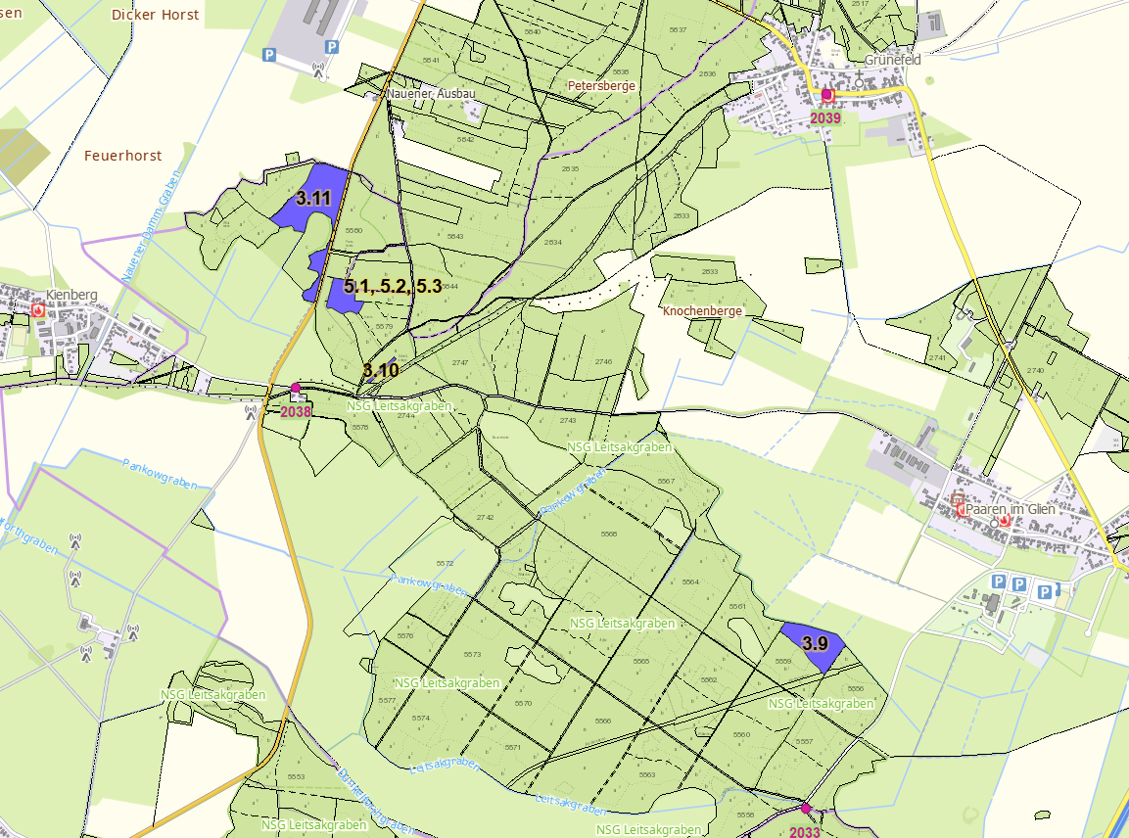
Übersichtskarte Los 3 |  | Revier: | Pausin | LFB-2026-02700-016

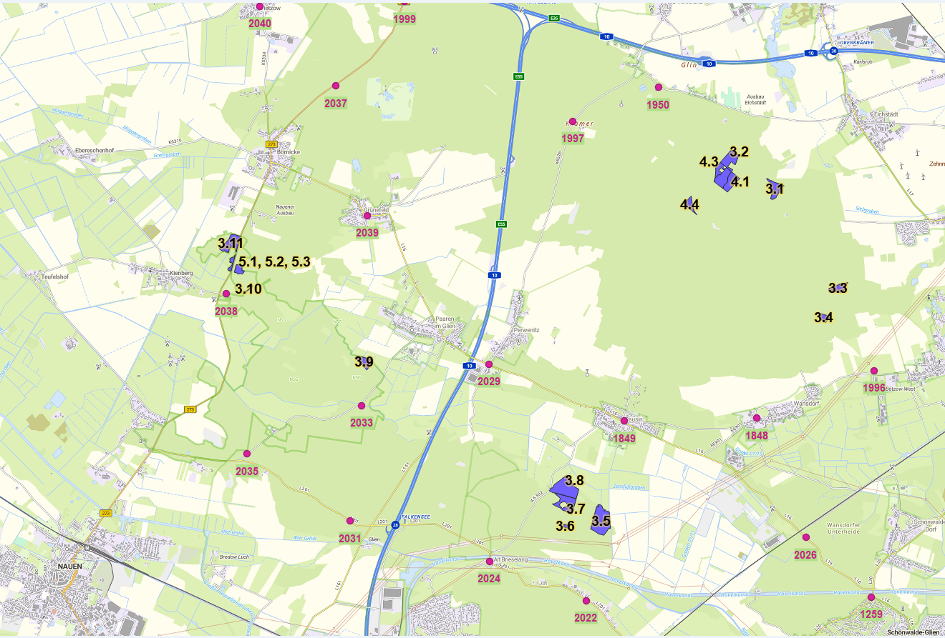

 | Rettungspunkt mit Nummer |  |  | Lage der Flächen
Detailkarten |  | Revier: | Pausin | Los: | 3

